Grunddaten
Verwendungsnachweis für den Förderzeitraum 2024 / 2025
vom 01.08.2024 bis 31.07.2025

Name Antragsteller:
(Bitte eingeben) |  |  | Die Antrags-ID finden Sie auf Ihrem Berechnungsbogen
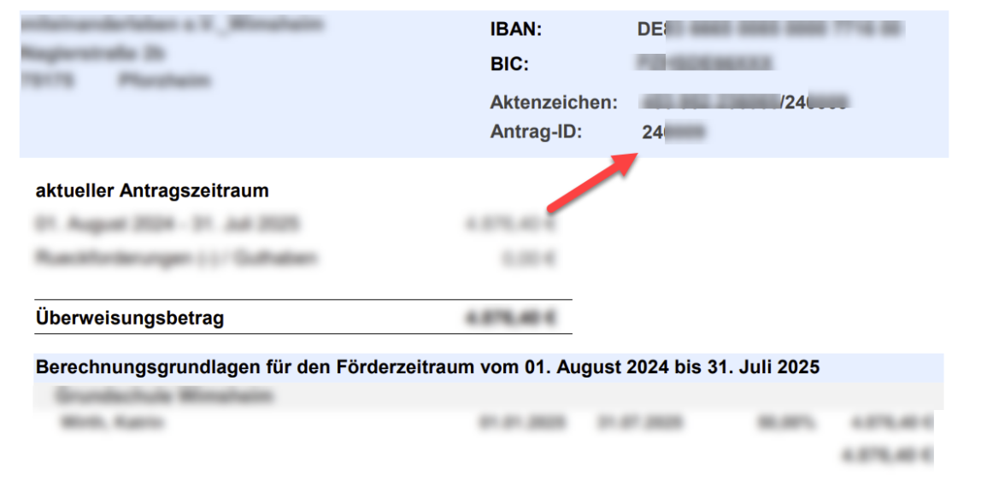
 |  | Antrag_ID

Personal erfassen | Nachdem Sie alle entsprechenden Angaben (Personal, Bestandschutz- und Ausnahmeregelungen) erfasst haben, speichern Sie diese Arbeitsmappe bitte.

Bestandschutzregelungen

Ausnahmeregelungen

